Část 3a
Část 3a
Grafické znázornění skupiny, jejíž členem je povinná osoba, z hlediska vlastnického uspořádání

Grafické údaje o struktuře skupiny, jejíž je povinná osoba součástí |  | Vyhláška č. 163/2014 Sb., Příloha č. 10

Informace platné k datu: | 2021-12-31
Grafické znázornění skupiny, jejíž součástí je povinná osoba, z hlediska vlastnického uspořádání s vyznačením osob, které jsou zahrnuty do obezřetnostní konsolidace, a uvedením důvodu pro nezahrnutí do obezřetnostní konsolidace u ostatních osob |  | Bod 3 písm. c)
U daného subjektu stačí uvést příslušné číslo odůvodnění:
1 - není institucí, finanční institucí, podnikem pomocných služeb nebo společností spravující aktiva podle článku 18 odst. 8 nařízení (EU) č. 575/2013
2 - nezahrnutí subjektu z důvodu jeho velikosti, tj. subjekt splňuje podmínky podle článku 19 odst. 1 nařízení (EU) č. 575/2013
3 - subjekt není zahrnut z důvodů uvedených v článku 19 odst. 2 písm. a) nařízení (EU) č. 575/2013
4 - subjekt není zahrnut z důvodů uvedených v článku 19 odst. 2 písm. b) nařízení (EU) č. 575/2013
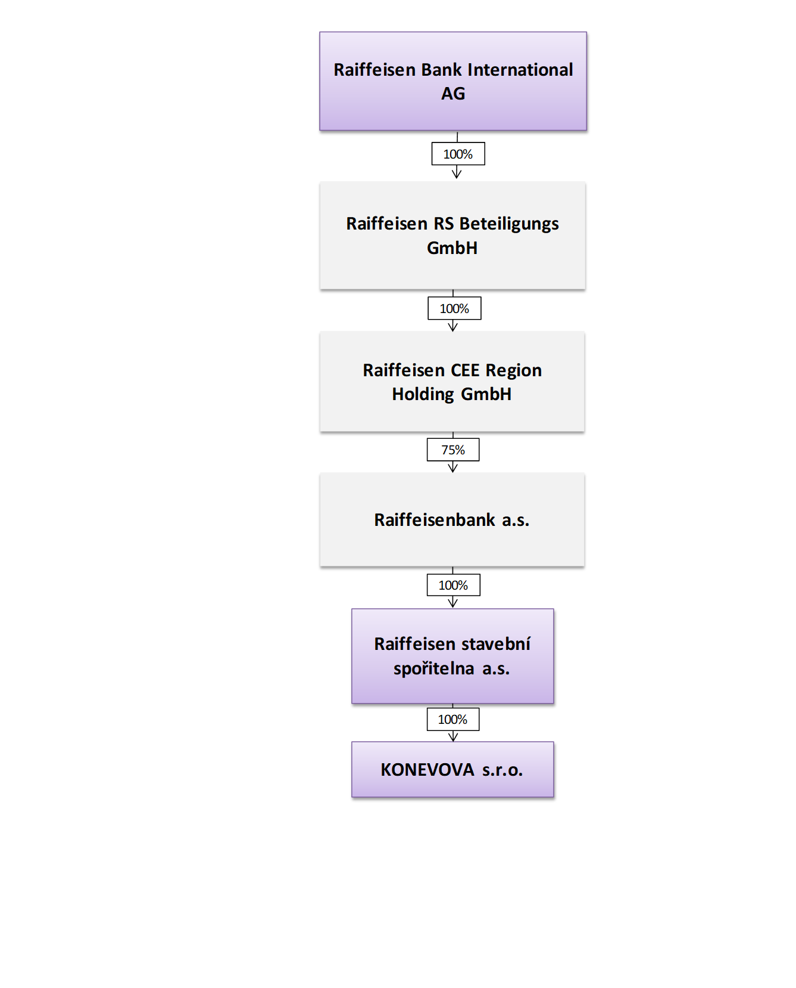
5 - subjekt není zahrnut z důvodů uvedených v článku 19 odst. 2 písm. c) nařízení (EU) č. 575/2013

Všechny uvedené společnosti jsou zahrnuty do obezřetnostní konsolidace Raiffeisen Bank International AG.
Raiffeisen stavební spořitelna a.s. a společnost KONEVOVA s.r.o. spadají do obezřetností konsolidace Raiffeisenbank a.s. na úrovni České republiky.

